Bénin
 | Bénin - COURBE DES TAUX 13/01/2023

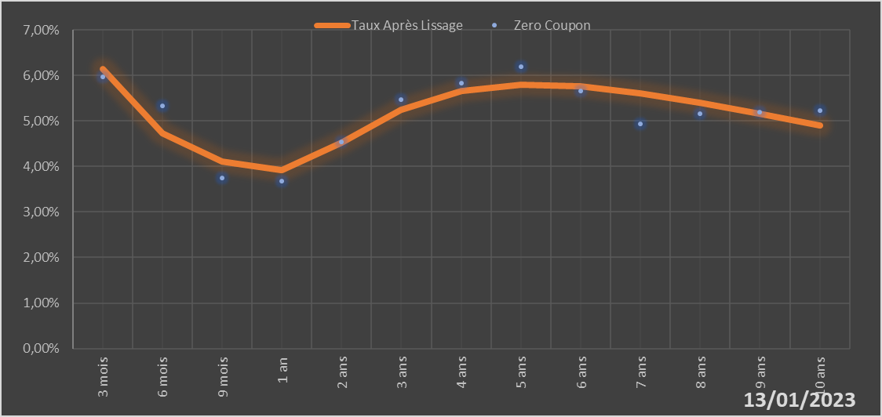

 |  | Maturité | Zero Coupon | Taux Après Lissage
 |  | 3 mois | 5.9724% | 6.1489%
 |  | 6 mois | 5.3251% | 4.7270%
 |  | 9 mois | 3.7550% | 4.1046%
 |  | 1 an | 3.6761% | 3.9165%
 |  | 2 ans | 4.5340% | 4.5258%
 |  | 3 ans | 5.4728% | 5.2506%
 |  | 4 ans | 5.8271% | 5.6504%
 |  | 5 ans | 6.1965% | 5.7894%
 |  | 6 ans | 5.6533% | 5.7541%
 |  | 7 ans | 4.9367% | 5.6096%
 |  | 8 ans | 5.1644% | 5.4009%
 |  | 9 ans | 5.1922% | 5.1586%
 |  | 10 ans | 5.2194% | 4.9027%

2023-01-13
oui

Bénin

